西电审计指标细化
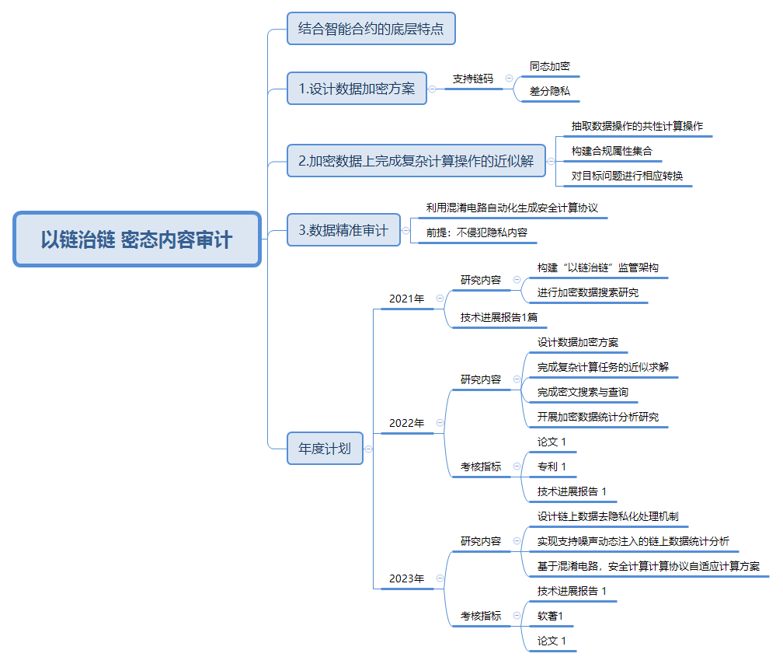
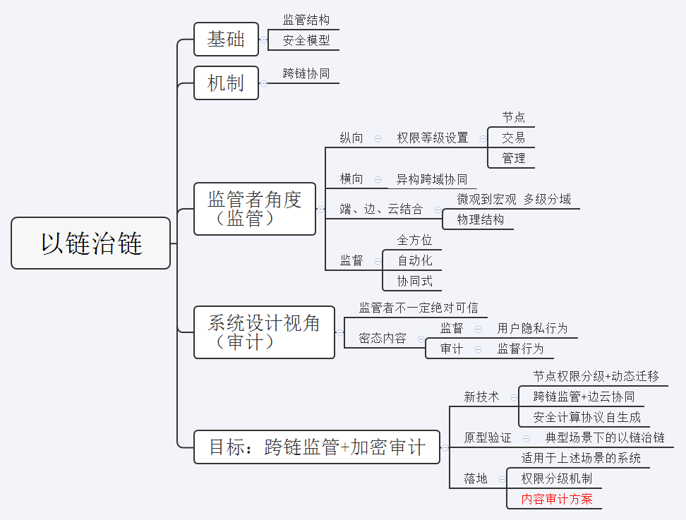
研究计划 | 指标 | 研究内容1 | 研究内容2 | 限制1 | 限制2 | 重点工作
1.协助课题牵头单位构建“以链治链”跨链监管架构，并进行加密数据搜索研究 | 技术进展报告1篇 | 1.1跨链监管架构 | 依赖计划2、计划3，形成文献综述、技术方案和机制设计。 | 本项目在整体计划位置如图，在《报告》中体现 审计与跨链监管的关系 |  | 2021技术进展报告
 |  | 1.2加密数据搜索研究
2.设计支持链码的同态加密、差分隐私等数据加密方案，抽取数据审计的共性计算操作，构建合规属性集，在加密数据上完成复杂计算任务的近似求解，完成具有自适应安全等级或多关键字的密文搜索与查询等技术研究，并开展加密数据统计分析研究 | 技术进展报告1篇 论文1篇 专利1项 | 2.1设计加密方案 | 2.1.1同态加密 | 学术：最新理论、方法、模型、应用案例 业界：商用案例、解决方案 | 关注： 1.满足SWHE或FHE 2.考虑效率和存储空间问题 | 论文*2 专利*1 软著*1
 |  |  | 2.1.2差分隐私 | 同上，关注差分隐私+ML/SGD/Blockchain/联邦学习的方案，与其他项目衔接 | 关注： 噪音和可用性平衡
 |  |  | 2.1.3支持链码 | 智能合约相关
 |  | 2.2加密数据复杂任务计算求解 | 2.2.1数据审计共性计算操作 | 依赖同态加密（SWHE）
 |  |  | 2.2.2构建合规属性集
 |  | 2.3密文搜索与查询 | 2.3.1自适应安全等级 |  |  | 2022技术进展报告
 |  |  | 2.3.2多关键字
 |  | 2.4加密数据统计分析
3.针对基于差分隐私的数据保护方案，设计链上数据的前期去隐私化处理机制，实现支持噪声动态注入的链上数据统计分析；基于混淆电路的隐私保护方案，完成安全计算协议自适应生成方案。 | 技术进展报告1篇 论文1篇 软著1项 | 3.1链上数据保护 | 3.1.1基于差分隐私 | 依赖前期研究成果 |  | 论文*2 专利*1 软著*1
 |  |  | 3.1.2前期去隐私化
 |  |  | 3.1.3数据统计分析（动态噪声注入）
 |  | 3.2安全计算协议自适应生成 | 基于混淆电路 |  |  | 2023技术进展报告

 | 1.专利和软著启动，设计链上数据保护方案或加密方案，基于差分隐私或同态加密创新，部署在区块链上。（见：西电审计计划安排） 2.保证有创新性科研成果，依赖前期文献阅读，寻找启发性idea，避免掉坑或者重复别人工作。 |  |  | 遗留问题： 1.西电项目对接老师； 2.基金本子作者（华科副教授） 3.其他熟悉区块链/密码学等同学

